상품제안서
꼬즈미 더블 LED시계 | 상품코드: S39184

 |  |  |  |  |  |  | 02-713-8555 | www.synergygift.co.kr
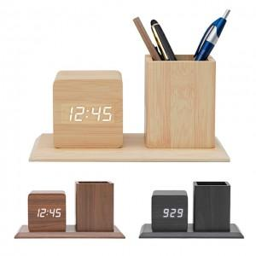

【상세/제작정보】 | <p><span style="font-size: 12pt;">* 내츄럴만 색상만 진행 가능</span></p><p>&nbsp;</p>

【인쇄/포장옵션】 | 풀칼라 / 포장지포장

【공급단가】 | 수량 | 50~ | 100~ | 500~ | 1,000~ | 2,000~
*VAT별도 | 단가 | 12,350원 | 11,680원 | 11,110원 | 10,830원 | 10,640원

【상품 URL】 | https://www.synergygift.co.kr:443/src/goods_detail.php?gdno=39184

